Knockout Stage
ROUND OF 16 |  |  |  |  |  |  |  |  |  |  |  | ROUND OF 16
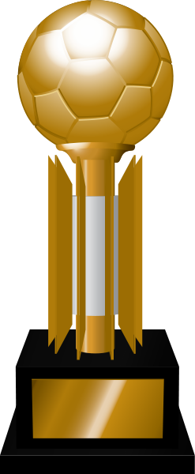
 |  | ROUND OF 8 |  |  |  |  |  |  |  | ROUND OF 8

 | X |  |  |  |  |  |  |  |  |  |  |  | X

 |  |  | X | SEMIFINAL |  |  |  | SEMIFINAL |  |  | X

 | X |  |  |  |  |  |  |  |  |  |  |  | X

WORLD CUP
 |  |  |  |  | X |  |  |  | X

 | X |  |  |  |  |  |  |  |  |  |  |  | X
 |  |  |  |  |  |  | SQUAD
 |  |  | X |  |  | CHAMPION |  |  |  |  | X

 | X |  |  |  |  |  |  |  |  |  |  |  | X

 |  |  |  |  |  |  | X

 | X |  |  |  |  |  |  |  |  |  |  |  | X

 |  |  | X |  |  | FINAL |  |  |  |  | X

 | X |  |  |  |  |  |  |  |  |  |  |  | X

 |  |  |  |  | X |  |  |  | X

 | X |  |  |  |  |  | X |  |  |  |  |  | X

 |  |  | X |  |  |  |  |  |  |  | X

 | X |  |  |  |  | 3rd PLACE DECISION |  |  |  |  |  |  | X

